Front
GAC
Geografische Adressen Classificatie Aruba

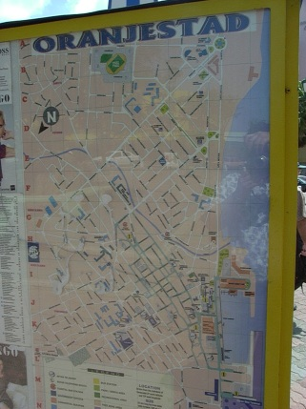
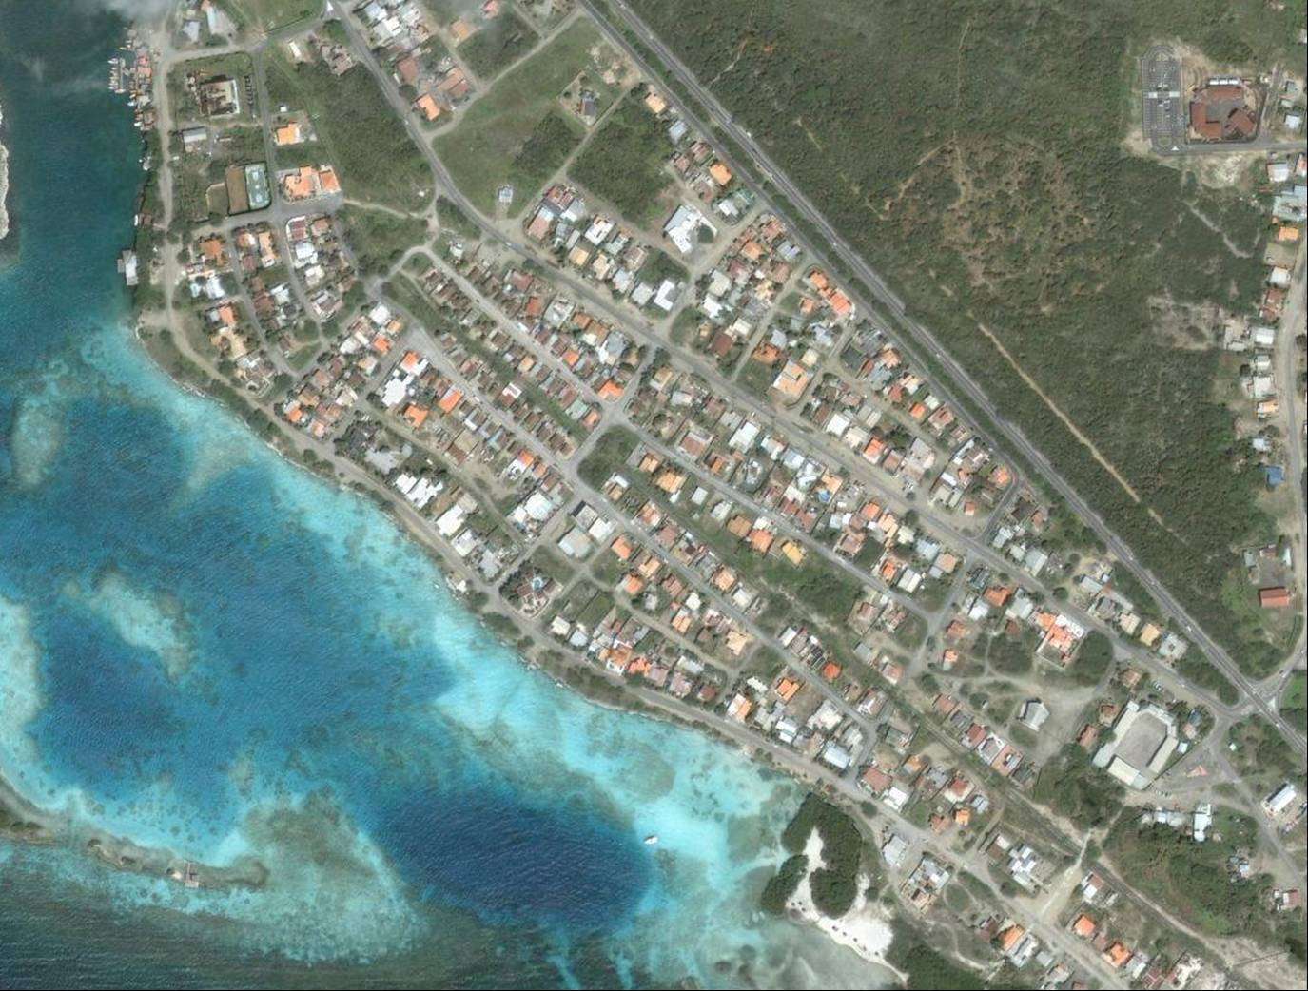

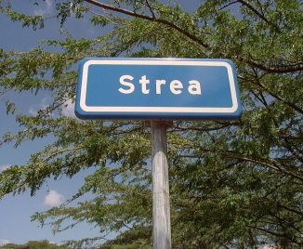

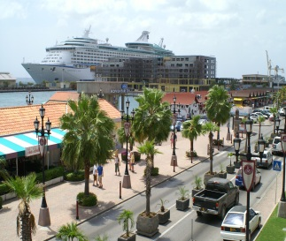

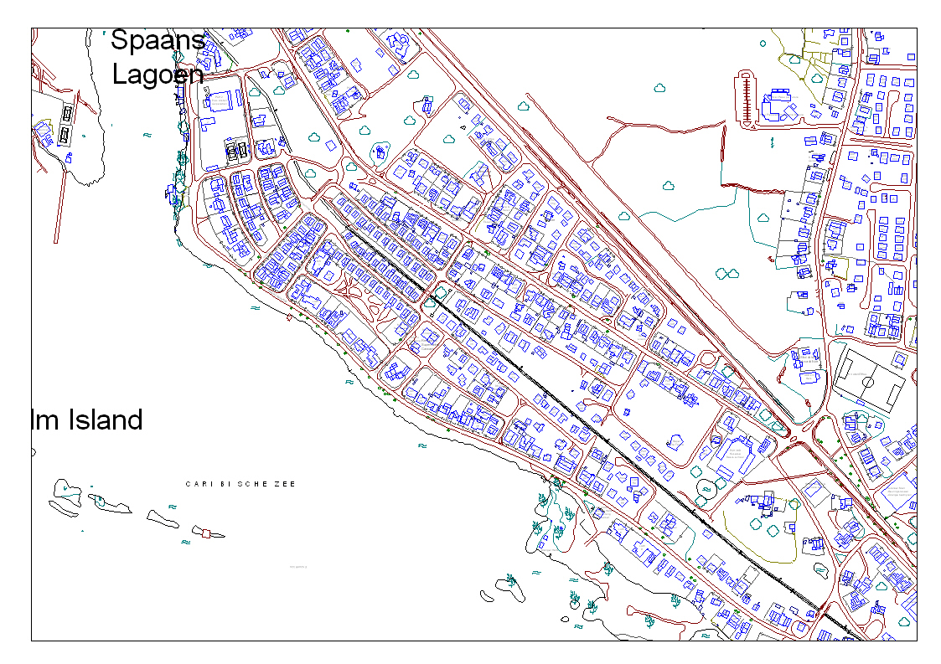

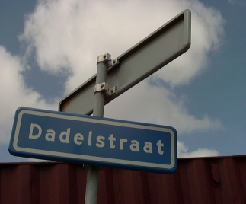

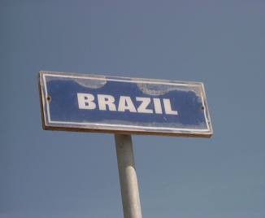

CENTRAAL BUREAU VOOR DE STATISTIEK - ARUBA | 2 December, 2020
"Statistics for progress"

Mainpage


GAC

Geografische Adressen Classificatie Aruba

Statistics for progress

COPYRIGHT RESERVED
Use of the contents of this publication is allowed, provided the source is clearly stated

Where to order

Central Bureau of Statistics
L.G. Smith Boulevard 160
Oranjestad
Aruba
Phone: (297) 5837433
Fax: (297) 5838057
e-mail: cbs@setarnet.aw

Price per copy: Afls. 10.00

Inhoudsopgave
INHOUDSOPGAVE
Inleiding I.1
Kaart & index binnenstad Oranjestad II.1
Kaart & index binnenstad San Nicolas II.4
Structuur van het classificatiesysteem III.1
Appendix A: Systematische indeling IV
Appendix B: Alfabetische indeling V
Appendix C: Numerieke indeling VI
Appendix D: Aanpassingen VII
Kaart GAC indeling Aruba

Hoofd Map
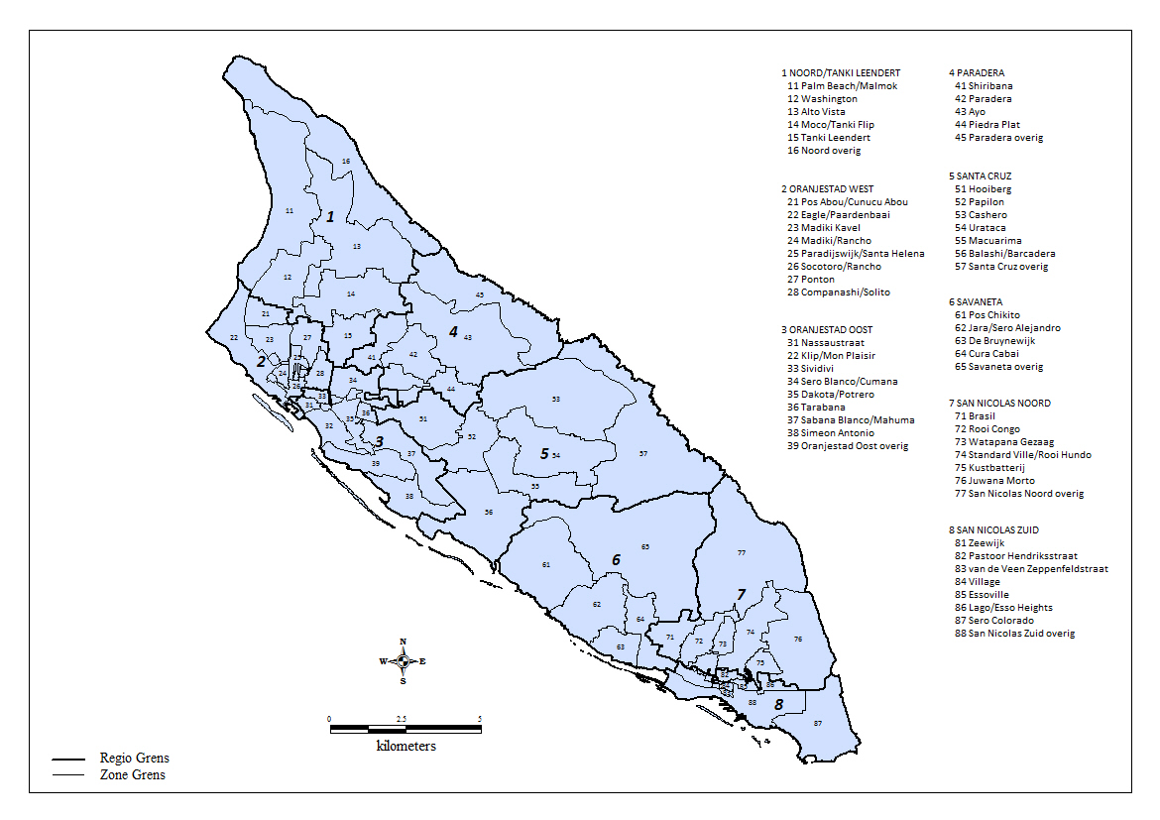

Index straten & wijken O'stad
Index en plattegrond van straten en wijken in Oranjestad

Index van straten en wijken van Oranjestad

A |  | Cumana | G4 | L |  | S
Accordeonstraat | G5 | Curiestraat | E3/E4 | L.G.Smith Boulevard | B3/C4/D5 | Sabana Blanco | F5/G5
Adriaan Lacle Blvd. | D4/D5 |  |  | Lagoenweg | D4 | San Barbola | F3
Alfred Mussetstraat | E4 | D |  | Lamunchistraat | F5 | San Barbola Complex | G3
Aliviostraat | C2 | Dabaruidastraat | D2 | Larahastraat | F5 | Santa Helena | C2
A
Aloestraat | D1 | Dadelstraat | F4 | Laurens Costerstraat | D3 | Santa Helenastraat | D2
D
Amandelstraat | F5 | Dakota | F5 | Longfellowstraat | E5 | Schoenerstraat | B3
L
Anasastraat | F5 | Daltonstraat | D2 | Lucerostraat | C2 | Schoolstraat | C4
Antiguaweg | E4/F4 | Datustraat | D2 | Lucianitastraat | C2 | Schotlandstraat | B2
Apollostraat | C2 | De Grootstraat | D3 | Luna | F3 | Schreuderstraat | E5
Appelsinastraat | G4 | De La Sallestraat | D3 | Luxemburgstraat | B2 | Schumanstraat | D5
Archimedesstraat | D3 | De Wittstraat | C3 |  |  | Schuttestraat | C4
Arendstraat | B3/C3 | Dividivistraat | F4 | M |  | Scopapelstraat | G4
Argentiniestraat | C3 | Dominicanessenstraat | D3 | Macapruimstraat | F4 | Scopetstraat | D1/D2
Aureliostraat | C2 | Dominicaweg | F4 | Macubaristraat | F4 | Sero Blanco | E3/F3
Avenida Alo Tromp | C3 | Dr. Oduberstraat | E3 | Madiki | B2/C2 | Sero Patrishi | G2
Avenida Milio Croes | E5/F5 | Dr.Henriquezstraat | D4/E4 | Madiki Kavel | B1/C1 | Shakespearestraat | E5
Avicennastraat | E4 | Driemasterstraat | C1/C2/C3 | Madurostraat | D5/E5 | Shimarucustraat | F5
Awacatistraat | E4 | Druivenstraat | F5 | Mamoticastraat | F4 | Sibeliusstraat | D4
 |  |  |  | Mandolinstraat | G4/G5 | Simfoniastraat | G4
B |  | E |  | Mangelstraat | D2 | Sisalstraat | D1
Bachstraat | D4 | Eagle | B2 | Mangostraat | F5 | Sividivi | D3/E3
Bacobastraat | E4 | Ecuadorstraat | D3 | Manzaniyastraat | F5 | Socotorolaan | C3
E
S
Balanderstraat | B3 | Edenstraat | C2 | Maracastraat | G4/G5 | Socotoro | C3
Balsamostraat | D1/D2 | Edisonstraat | D3 | Margrietstraat | D5 | Solito | E2
Barba di yoncumanstraat | D2 | El Salvadorstraat | C3 | Maria Christinastraat | D4 | Solo | F4
Barbadosweg | F4 | Elleboogstraat | C4 | Maripampunstraat | F4/G4 | Sorsacastraat | F4
Barcelona | F4/G4 | Emanstraat | C4/D4 | Mendelssonstraat | D4 | Spechtstraat | C2/C3
Bazinstraat | E4 | Emmastraat | C2/C3 | Mexicostraat | C3 | Spinozastraat | D4
M
Beatrixstraat | D5 | Engelandstraat | A2/B2 | Middenweg | D4 | Stadionweg | E5
B
Beaujonstraat | E5 | Erasmusstraat | D4 | Milonstraat | F5 | Steenweg | D4
Belgiestraat | B2 |  |  | Mispelstraat | F4 | Strea | F3
Bereheinstraat | F4 | F |  | Mon Plaisir | E5 | Sumpiñastraat | D1
F
Bernadetastraat | C2 | Fahrenheitstraat | D3 | Montanja | G5 | Sweelinckstraat | D4
Bilderdijkstraat | D5/E5 | Fiyostraat | G4 | Mozartstraat | D4
Boliviastraat | C3 | Flacciusstraat | C3 |  |  | T
Bontemantelstraat | C2 | Flemmingstraat | E3/E4 | N |  | Tamarijnstraat | F5
N
Bonchi Strenastraat | D1 | Franklinstraat | B3 | Neptunestraat | E4 | Tamborstraat | G4
Boylestraat | D3 | Frankrijkstraat | A2 | Newtonstraat | D3 | Tangerinestraat | F4
T
Brahmsstraat | D4 | Fultonstraat | D2 | Nicaraguastraat | C3 | Tarabana | E4
Braziliestraat | C3 |  |  | Nieuwkerkstraat | C2/C3 | Tarabana Residence | F3
Brebastraat | D2 | G |  | Nieuwstraat | D4 | Tarabanaweg | F4
Brikstraat | C3 | Galileistraat | D3 | Nobelstraat | D3 | Timbalstraat | G5
Brueghelstraat | C3 | Goletstraat | C3 |  |  | Timonstraat | B3/C3
G
Bushistraat | D2 | Granaatappelstraat | F4 | O |  | Tomatenstraat | F5
O
Byronstraat | E4/E5 | Grenadaweg | F4 | Olijfistraat | E4/E5/F5 | Toricellistraat | D3
 |  | Guatemalastraat | C3 | Ooststraat | D4 | Triangelstraat | G4
C |  | Guido Gezellestraat | E4 | Oranjestraat | C4 | Tunastraat | D1
Cadushistraat | F5 | Guitarastraat | G4 | Oude Schoolstraat | D4
U
Calbasstraat | E4 | Gutenbergstraat | B3 |  |  | U
Camaristraat | F4/G4 | Guyabastraat | F5 | P |  | Uruguaystraat | C3
Campanastraat | G4/G5 |  |  | Paardenbaaistraat | C3
H
Canoastraat | C3 | H |  | Pagaistraat | C3 | V
Cantaloupestraat | F4 | Hendrikstraat | C3/C4 | Palmitastraat | D2 | Van Beethovenstraat | D4
Caobastraat | D2 | Herman Gorterstraat | D5/E5 | Palo di Bonchistraat | D2 | Van Deventerstraat | E4
Cashustraat | F5 | Hubadastraat | D2 | Palo di Lechistraat | D2 | Van Dragtstraat | E5
Catunastraat | D2 |  |  | Pampunastraat | F4 | Van Eekhoutstraat | E5
Caya Appeldam | F5 | I |  | Panamastraat | C3 | Van Leeuwenhoekstraat | D4
Caya Ernesto Petronia | D3 | Ierlandstraat | B2 | Papayastraat | F5 | Van Oldenbarneveltstraat | C3
I
P
V
Caya Frere Alexius | C1/C2 | Indianenweg | D3 | Paradijs | B2/C2 | Van Walbeeckstraat | D4
Caya Frere Andreas | C1 | Irenestraat | D4 | Paradijswijk | C1 | Venezuelastraat | C3
Caya Frere Antoon | C1 | Italiestraat | A2/B2 | Paraguastraat | C3 | Venusstraat | E4
Caya Frere Arnold | C2/D2 |  |  | Paramira | E2 | Verbindingsweg | E4
Caya Frere Bernadinus | C2 | J |  | Pascalstraat | D3 | Victor Hugostraat | E4
Caya Frere Bernardus | C1 | Jacob Catstraat | D4 | Pasteurstraat | E4 | Vondellaan | E5
J
Caya Frere Bonifacius | C2 | Janszstraat | D2 | Patiastraat | F4/F5 | W
Caya Frere Eduardo | C2 | Juan Jacobsstraat | C3 | Pedro Gallegostraat | F5 | Wabistraat | D2
Caya Frere Eugeen | C1 | Julianastraat | D4/D5 | Perustraat | C3 | Watapanastraat | D2
Caya Frere Henricus | C1 | Jupiterstraat | E4 | Pierre Corneillestraat | E5 | Waterweg | D4
W
Caya Frere Johannes | C1/C2 |  |  | Pindastraat | F4/F5 | Werfstraat | C4
Caya Frere Julius | C2 | K |  | Ponton | D1 | Weststraat | C3
Caya Frere Vincentius | C2 | Kamerlingh Onnestraat | D2/D3 | Potrero | E4/F4 | Windstraat | D4
Caya G.F. Betico Croes | D4/E4/F4 | Kazernestraat | C4 | Potreroweg | E4 | Wilhelminastraat | D4
Caya Gilberto Toppenberg | D3 | Kenepastraat | F5 | Prof. Lorentzstraat | C3 | Willemstraat | D4
Q
Caya Ing. Roland H. Lacle | D3/D4/E3 | Kerkstraat | C3 |  |  | Williamsstraat | C3
K
Caya Juancho Kock | F4 | Kibrahachastraat | D2 | Q
Y
Caya Rufo Wever | D4 | Kleistraat | D4 | Quaststraat | D2 | Y
C
Celsiusstraat | D3 | Klip | D4 |  |  | Yanana | F3
Chilestraat | C3 | Klipstraat | C4 | R |  | Yolastraat | C3
Chopinstraat | D4 | Koningstraat | C3 | Rancho | C3
Citroenstraat | F4/F5 | Korvetstraat | B3/C3 | Ranchostraat | C3 | Z
Clabillostraat | G4 | Kruisweg | D4 | Raspastraat | G4 | Zandstraat | D4
R
Cocostraat | F4 | Kuiperistraat | E4/E5 | Reamurstraat | D3 | Zepp Lampestraat | E5
Z
Colombiastraat | C3 | Kwartsstraat | E5 | Rifstraat | C4 | Zoutmanstraat | C4/D4
Columbusstraat | D4 |  |  | Rockefellerstraat | B3 | Zuidstraat | D4
Companashi | D3 |  |  | Rondweg | F5 | Zuster Candidastraat | D3
Concessielaan | D3/D4 |  |  | Rontgenstraat | D3 | Zuster Cherubinestraat | D3
Copernicusstraat | D3 |  |  | Rudolf Arendsstraat | C2 | Zuster Ludwinastraat | D3
Costa Ricastraat | C3 |  |  | Rumbastraat | E5
Croesstraat | D2
Cubastraat | C3

Kaart O'stad
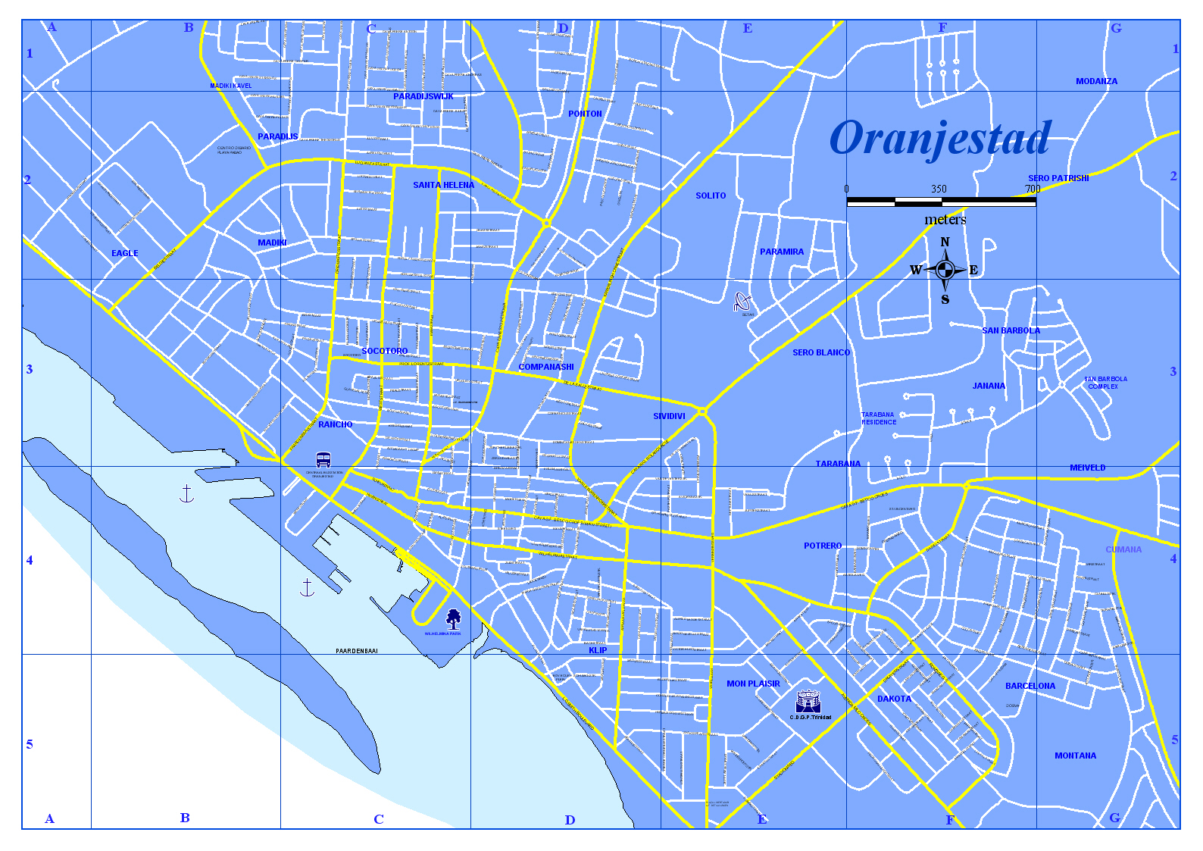

Index straten & wijken SN
Index en plattegrond van straten en wijken in San Nicolas

Index van straten en wijken van San Nicolas

G
A
A |  | G |  | R
Adolf van Nassaustraat | Zie Blad S.N. | Geermanstraat | B2/C2 | Rasmijnstraat | B1/B2
Amalia van Solmsstraat | D3 | Golfweg | F2 | Red Rockweg | D2
R
Amsterdamstraat | B2 | Govert Flinckstraat | Zie Blad S.N. | Rembrandtstraat | Zie Blad S.N.
Anglostraat | Zie Blad S.N. | Gravenhorststraat | B1 | Resedastraat | C3
Apachenstraat | B1 | Great Hillweg | D2 | Ronde Klipweg | E3
Arizonastraat | D3 | Grote Bergweg | D2 | Rooi Congo | B2
Arowakkenstraat | B2 |  |  | Rooi Hundo | D2
Arnhemstraat | B2 | H |  | Rooi Spoki | D2
H
Aztekenstraat | B2 | Helfrichstraat | Zie Blad S.N. | Rooiweg | D2
 |  | Hendrik Casimirstraat | Zie Blad S.N. | Rotterdamstraat | B1
B |  | Hildebrandstraat | D3 | Rozenstraat | C3
B.v/d Veen Zeppenfeldstraat | C3 | Huronstraat | B1 | Ruysdaelstraat | Zie Blad S.N.
Bernhardstraat | B2/C3
B
I
Beyisimastraat | C2 | I |  | S
Bislickstraat | C2 | Isaac Wagemakerstraat | B2/C2 | Sabana Lodo | F3
Booby Hillweg | D2 | Incastraat | B2 | Santo di Patia | F2/G2
Bottom Hillweg | D1 |  |  | Seminolenstraat | B2
S
Boutensstraat | D3 | J |  | Sentry Hillweg | E3
Brandarisweg | F2 | Jan de Oudestraat | Zie Blad S.N. | Seroe Bentanaweg | E2
J
Brasil | A2 | Jan Steenstraat | Zie Blad S.N. | Sero Colorado | F5/G5
Briezenstraat | C2 | Jan van Nassaustraat | D3 | Sero Dakweweg | E2
 |  | Jim Bluejacketstraat | Zie Blad S.N. | Sero Dos Posweg | D2
C |  | Juana Morto | E2 | Sero Grandiweg | E2/F2
Caribenstraat | B2 | Juana Morto Complex | F2 | Sero Largoweg | E2/F2
Castrostraat | B1 | Juana Mortostraat | E2 | Sero Preto | C1
C
Caya Anguilla | Zie Blad S.N. | Juliana van Stolbergstraat | D3 | Siouxstraat | B1
Caya Bonaire | Zie Blad S.N. |  |  | Soufrierestraat | E3
Caya Boxmeer | B2 | K |  | Sportparkstraat | Zie Blad S.N.
Caya Breda | B2 | Kazernestraat | Zie Blad S.N. | St. Antoinebergweg | D2/E2
K
Caya Capt. Robert Rodgers | Zie Blad S.N. | Kleine Bergweg | E2 | St. Peters Hillweg | D2
Caya Charlie Brouns | Zie Blad S.N. | Kockstraat | C2 | St.Caterinastraat | E3
Caya Corsow | Zie Blad S.N. | Koolbaaibergstraat | E3/F3 | St.Christoffelbergweg | E3/F3
Caya Dick Cooper | Zie Blad S.N. | Kust Batterij | E2 | St.Eustatiusstraat | Zie Blad S.N.
Caya Enrique Vorst | E3 |  |  | Stadhouderstraat | Zie Blad S.N.
Caya Guadaloupe | Zie Blad S.N. | L |  | Stamperstraat | B1
Caya Haarlem | B2 | Lago Heights | E3 | Standardville | C2
Caya Hubert Caruso Booi | E3 | Lago Heightsstraat | E3 | Staringstraat | D2
L
Caya Jose Geerman | B2 | Lagoville | C2 | Stuyvesantstraat | C3
Caya Lolita Euson | D3 | Lagoweg | Zie Blad S.N.
Caya Martinique | Zie Blad S.N. | Lennepstraat | D2/D3 | T
T
Caya Nevis | Zie Blad S.N. | Lodewijk van Nassaustraat | Zie Blad S.N. | Tafelbergweg | E3
Caya Pio Coffie | E3 | Lopezstraat | B1 | Theaterstraat | Zie Blad S.N.
Caya Quant | B1 | Louis de Colignystraat | Zie Blad S.N. | Tobelstraat | B1
Caya Ras | B1 |  |  | Trinitariastraat | B2/C2
Caya Saba | Zie Blad S.N. | M |  | Trompstraat | C3
Caya St. Thomas | Zie Blad S.N. | Mabon | A1 | Tulpenstraat | C2
M
Caya St.Croix | Zie Blad S.N. | Magdalenastraat | C2/C3
Caya St.John | Zie Blad S.N. | Maria van Oranjestraat | Zie Blad S.N. | V
Caya St.Kitts | Zie Blad S.N. | Marktstraat | C3 | Van den Bosschestraat | A1
Caya St.Lucia | Zie Blad S.N. | Marnixstraat | C2 | Van der Lindenstraat | C2
V
Caya St.Maarten | Zie Blad S.N. | Mauritsstraat | Zie Blad S.N. | Van Galenstraat | C3
Caya Tilburg | B2 | Mauvestraat | Zie Blad S.N. | Van Renselaerstraat | Zie Blad S.N.
Caya Valkenburg | B2 | Mississipistraat | D3 | Van Slobbestraat | Zie Blad S.N.
Caya Velp | B2 | Missouristraat | D3 | Van Speykstraat | C3
Caya Vries | B1 | Mohikanenstraat | B2 | Vermeerstraat | Zie Blad S.N.
Caya Y.A. (Lord Boxoe) Illidge | E3 | Mons.Niewindtstraat | D3 | Village | C3
Cayenastraat | C2 | Mons.Verrietstraat | D3 | Vorststraat | B1
Cherokezenstraat | B1/B2 | Mount Caretaweg | F3 | Vrolijkstraat | C2
Clavelstraat | B2 | Mount O'reillyweg | F3 | Vuylstekestraat | D3
Coloradostraat | D3 | Mount Peleestraat | E3
Comanchestraat | B1 | Mount Scenerystraat | E3 | W
Concordiabergweg | D2/E2 |  |  | Watapana Gezaag | B2/C2
W
Crijnssenstraat | Zie Blad S.N. | N |  | Weg Fontein | D2/D3
N
 |  | Nieuwe Weg | B2 | Weg Kustbatterij | D2
D |  | Nijhoffstraat | E2 | Weg Rooi Congo | B2
Dahliastraat | C3 | Noguerastraat | B1 | Weg Rooi Hundo | C2/D2
D
De Ruyterstraat | C3 | Nuyenstraat | Zie Blad S.N. | Weg Sero Preto | C2
De Veerstraat | A1 |  |  | Wernetstraat | B1
De Vuyst | F3 | O |  | Weverstraat | B1
O
Diamantbergweg | D2 | Oostenbergweg | E3 | Willem de Zwijgerstraat | Zie Blad S.N.
Dirkszstraat | C2 | Orinocostraat | D3
Z
Doormanstraat | C3 | Otaheitistraat | Zie Blad S.N. | Z
Dr.Schaepmanstraat | D3 |  |  | Zeewijk | B3
 |  | P |  | Zwollestraat | B2
E
E |  | P.C.Hooftstraat | C2
P
Esso Heights | D3/E3 | Palisiaweg | B1
Essoville | D3 | Paradijsheuvelstraat | E3
 |  | Pastoor Hendrikstraat | C3
F |  | Paulus Potterstraat | Zie Blad S.N.
First Stick Hillweg | D2 | Piet Heinstraat | C3
F
Flag Staffweg | E2 | Prinsenstraat | Zie Blad S.N.
Flamboyantstraat | C2
Q
Fortheuvelstraat | E3 | Q
Frans Halsstraat | Zie Blad S.N. | Quillstraat | E3
Frederick Hendrickstraat | Zie Blad S.N.

Kaart San Nicolas_1
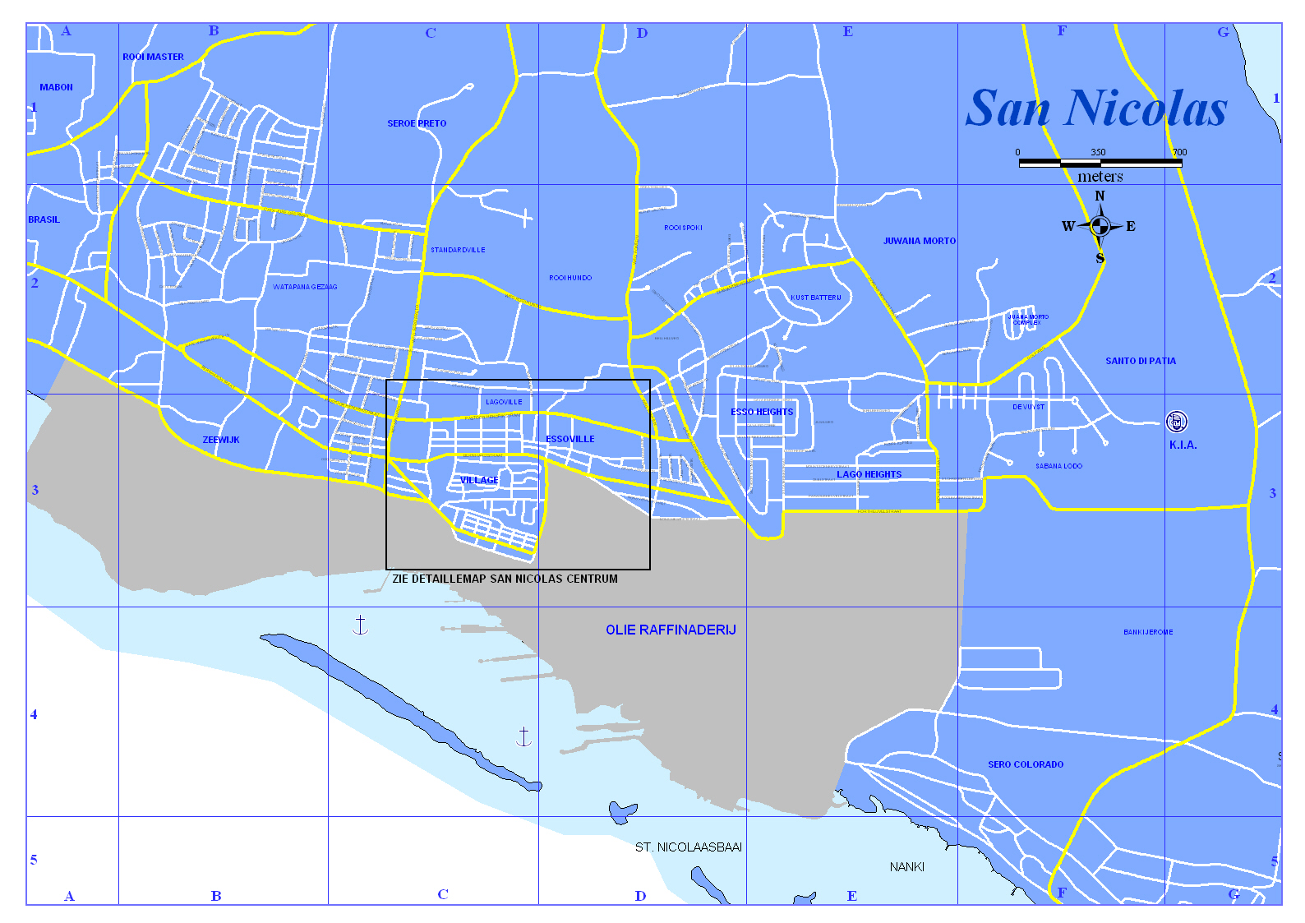

Kaart San Nicolas_2
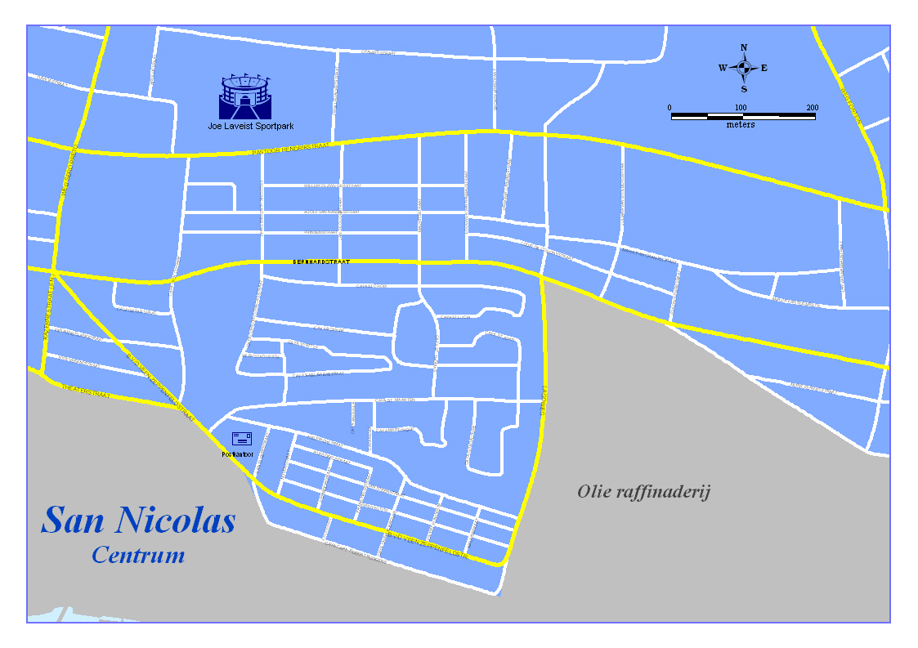
Detailleblad voor San Nicolas Centrum

